커리큘럼
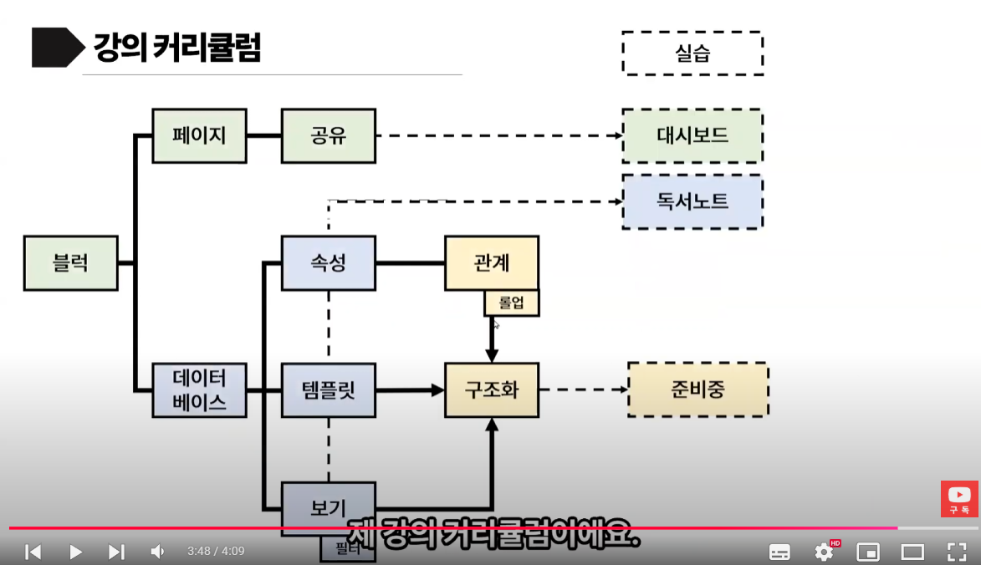
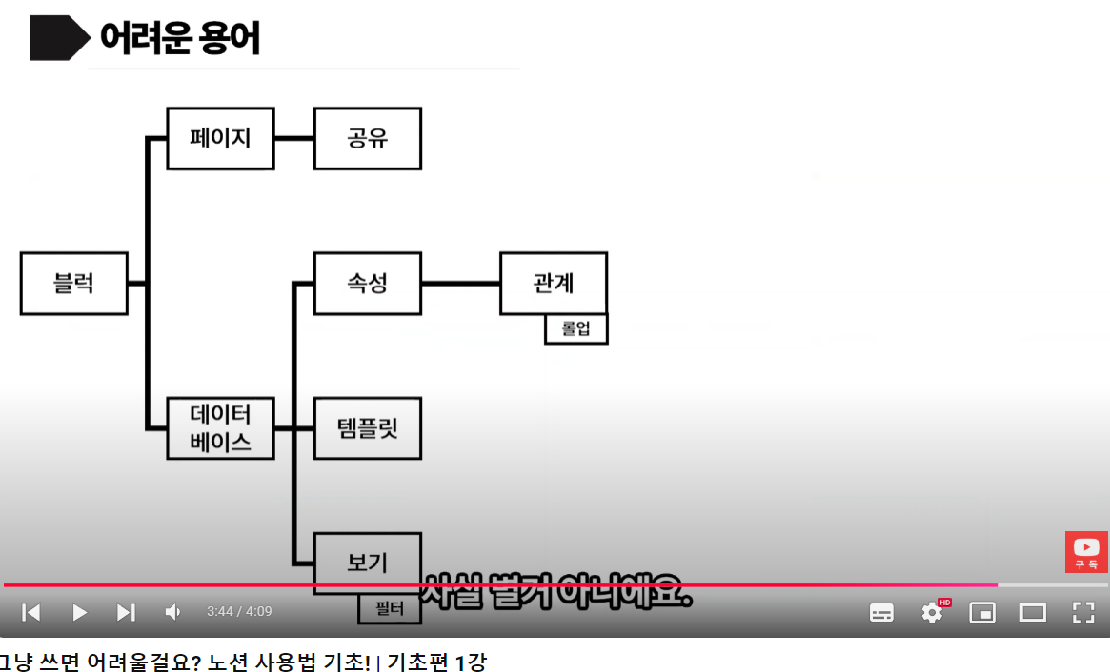
https://www.youtube.com/watch?v=XF6DwrG988M&list=PLErXCnRMWoLxs8FSrtyY7_iGXh_A-Yin1&index=1

페이지
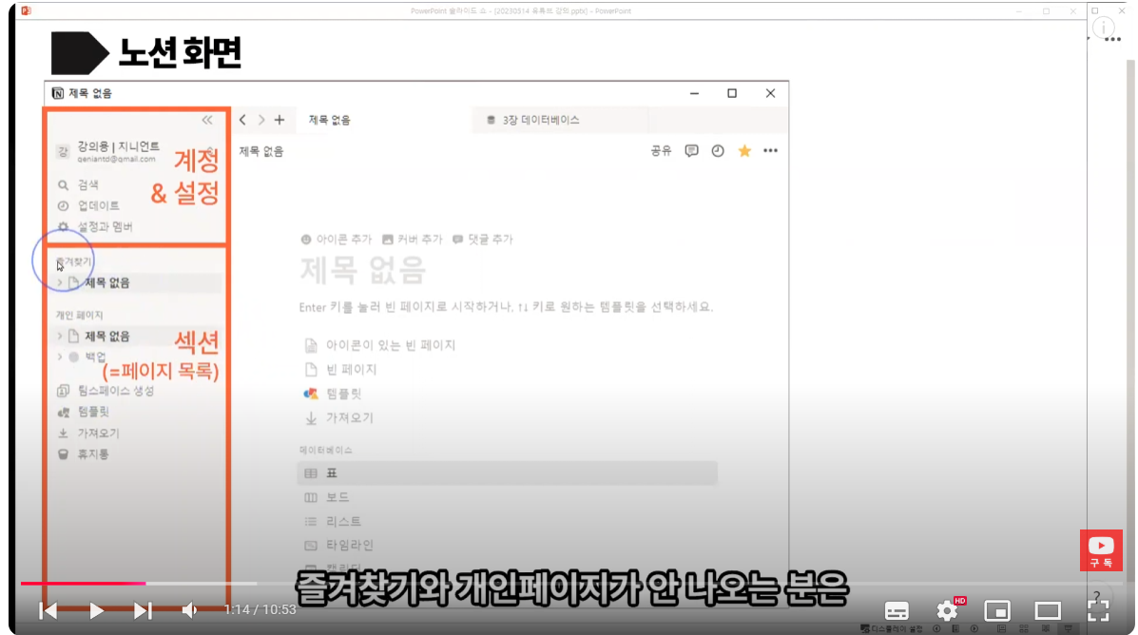
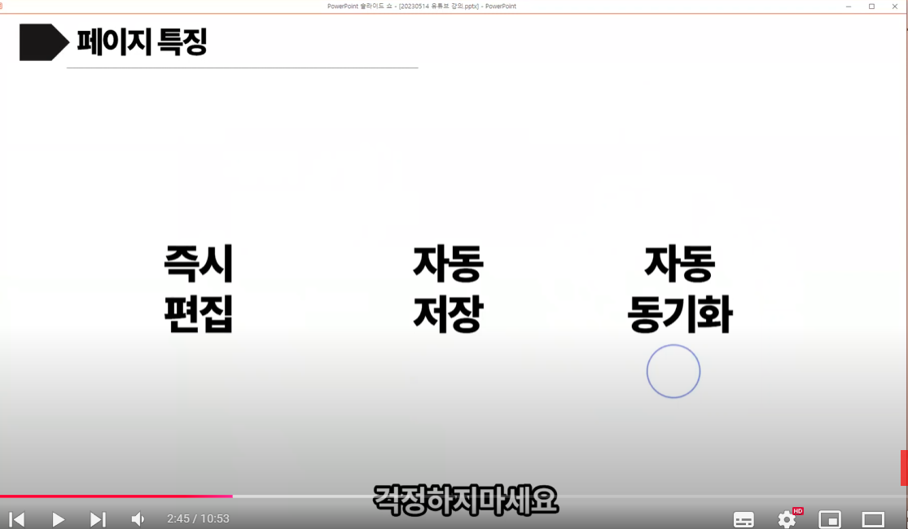
노션의 기본단위

페이지2
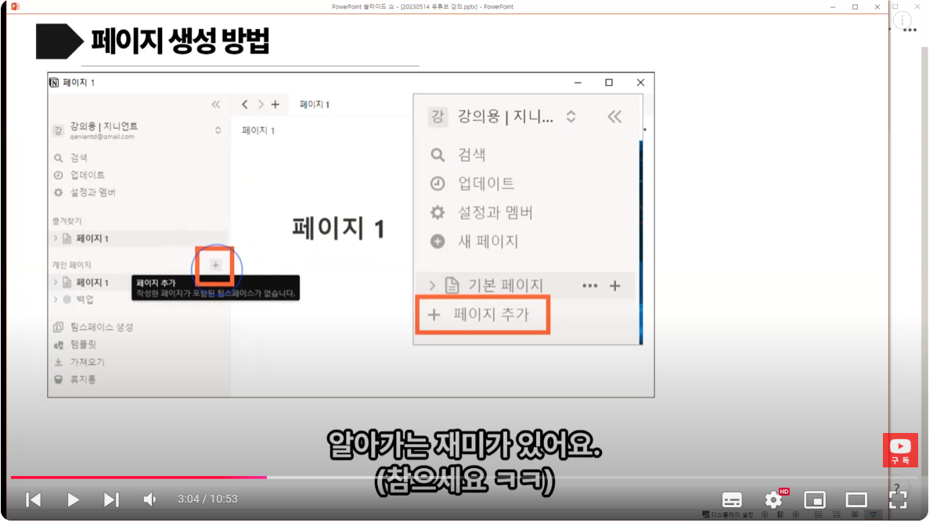

페이지3
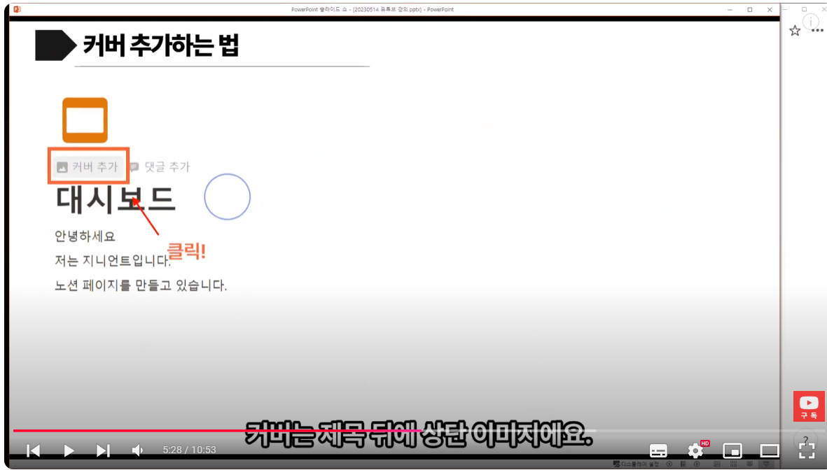

페이지정리
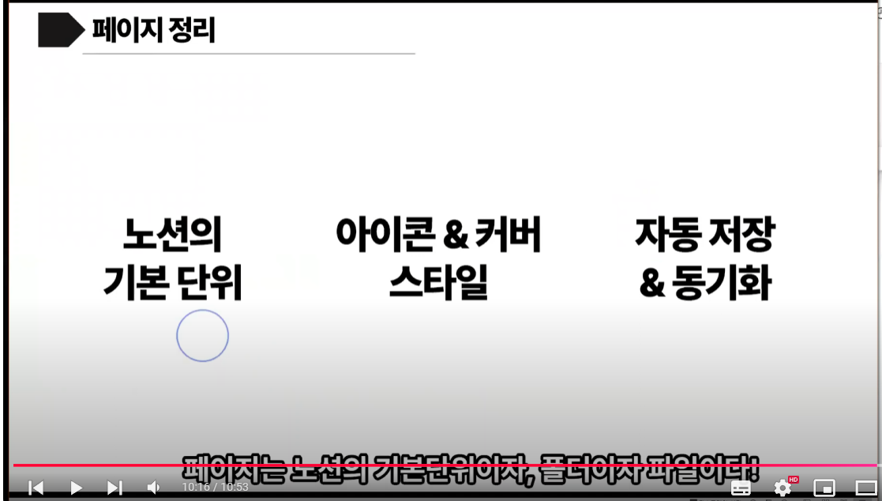

블럭
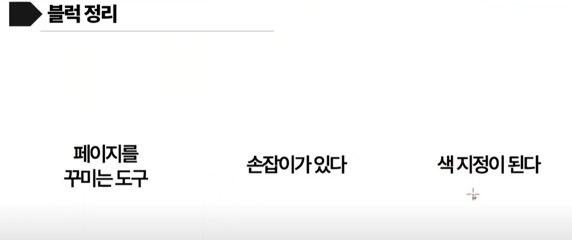
페이지가 스케치북
블록은 색연필, 페이지 그리는 도구이다
블록을 쌓아서 페이지를 채운다.

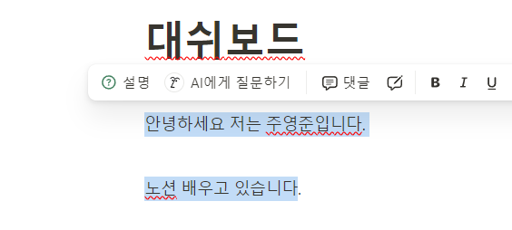
 | 드래그한 파란색이 블록이다
 | 위 굵은 글씨는 드래그되지 않는다.

